Баг-репорты
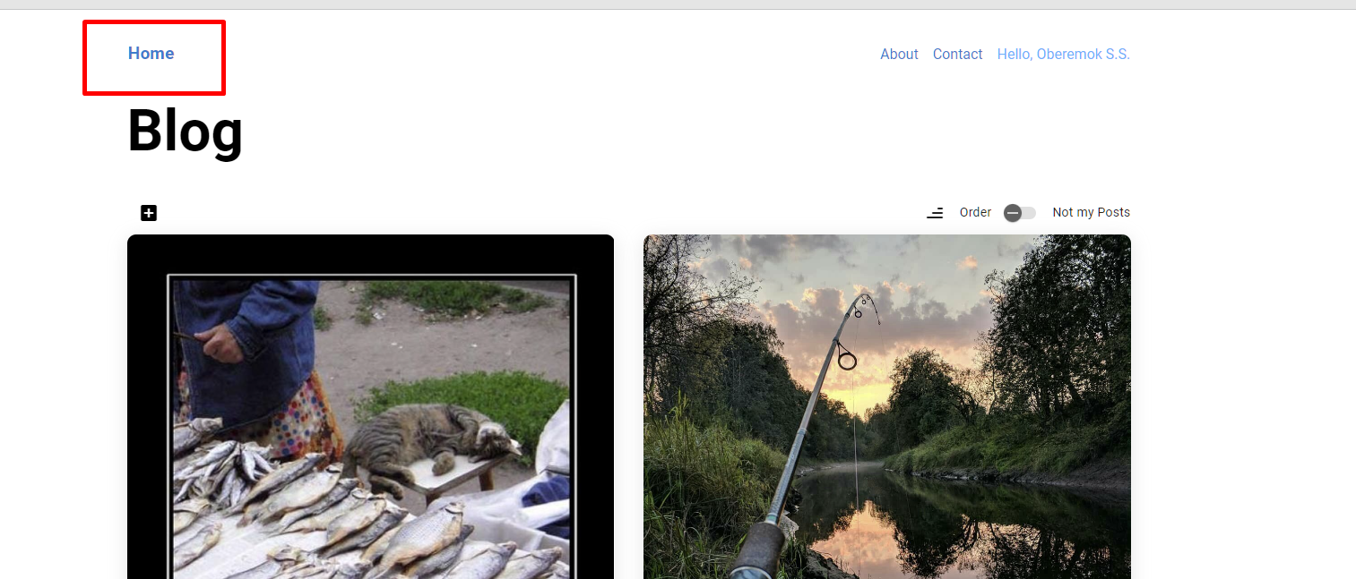
№ | Title |  | Precondition | Steps to reproduce | Actual result | Expected result | Attachments
1 | кнопку Главная в хедере отсутствует |  | 1. Авторизоваться на сайте https://test-stand.gb.ru/ | 1. скрол на хедер | кнопка Главная отсутствует, но имеется кнопка Home, которая по функционалу аналогична | Пользователь: переходит по ссылке или нажимает на кнопку Главная в хедере Система: открывает экран личного блога | ссылка на скриншот, логи...
 |  |  |  | 2.
 |  |  |  | 3.
 | Priority | minor | Environment | 4.
 | Status | open | Chrome 112.0.5615.87, Windows 10 x64 | 5.
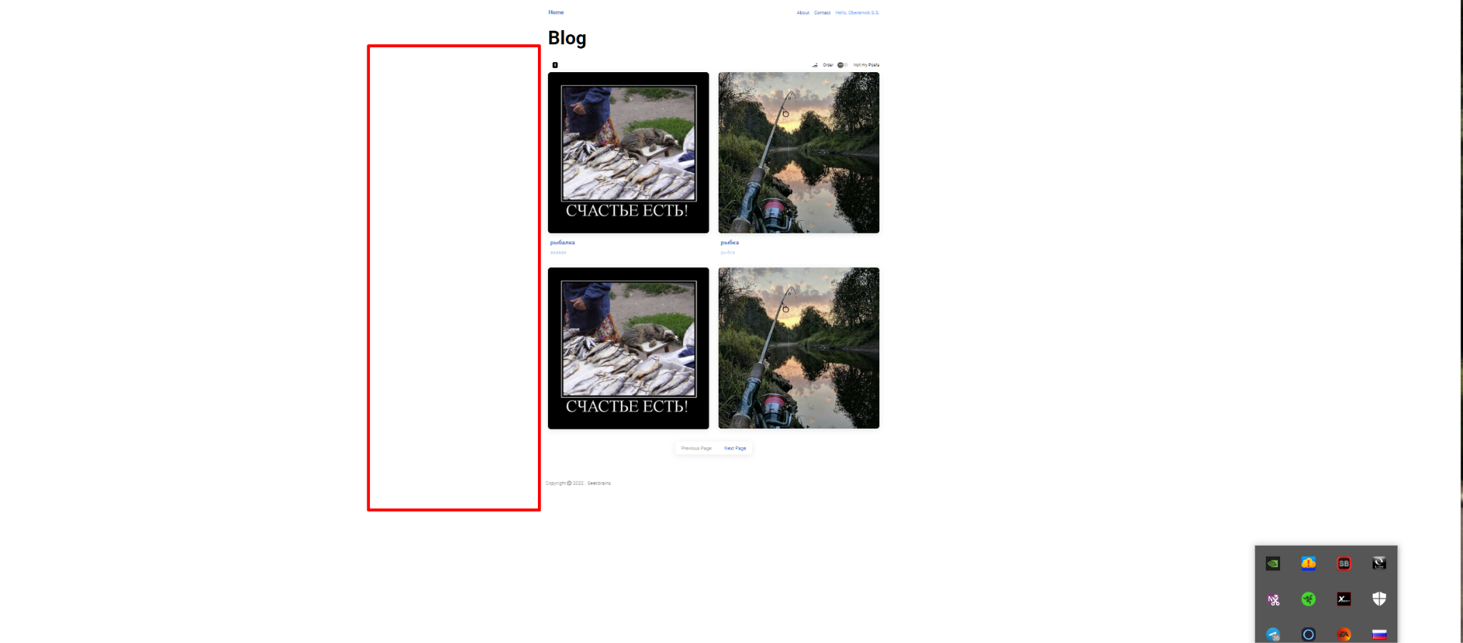
№ | Title |  | Precondition | Steps to reproduce | Actual result | Expected result | Attachments
2 | Отсутствует фильтр “Дата от” и “Дата до” для поиска постов по датам, как в своих постах, так же отсутствует и в чужих постах |  | 1. Авторизоваться на сайте https://test-stand.gb.ru/ | 1. клик на кнопку Home | Данный функционал отсутствует, провести тестирование невозможно | пользователь имеет возможность искать посты по датам, воспользовавшись фильтром “Дата от” и “Дата до”
 |  |  |  | 2. внимание на главную страницу своих постов
 |  |  |  | 3. клик на тумблер Not my Posts
 | Priority | major | Environment | 4. внимание на главную страницу чужих постов
 | Status | open | Chrome 112.0.5615.87, Windows 10 x64
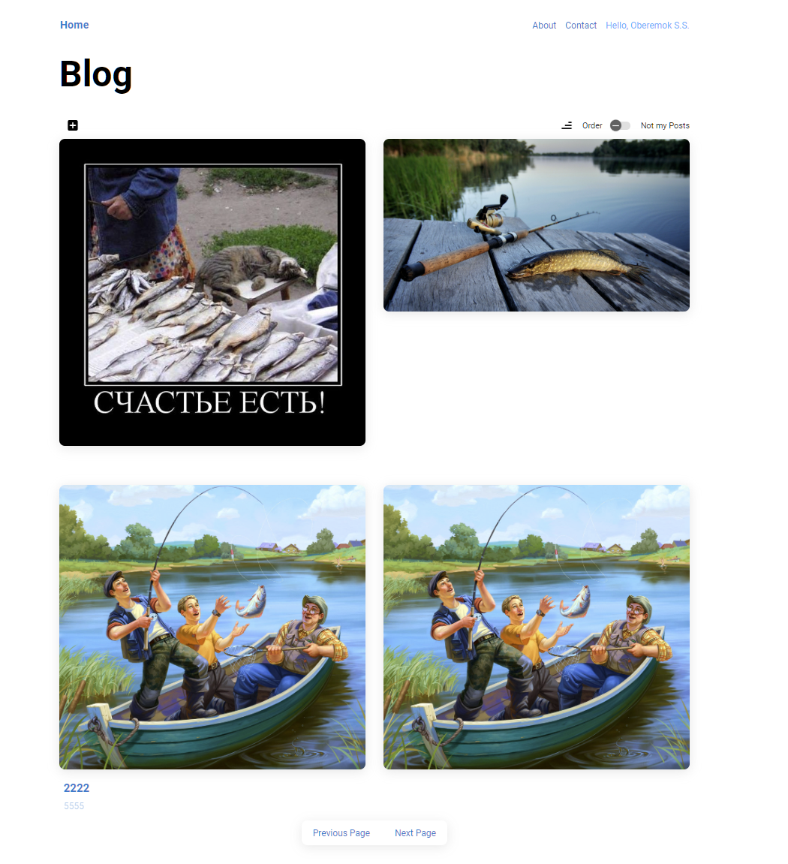
№ | Title |  | Precondition | Steps to reproduce | Actual result | Expected result | Attachments
3 | Картинки загружаются в блог в исходном формате, без обрезания соотношения сторон 2:3 |  | 1. Авторизоваться на сайте https://test-stand.gb.ru/ | 1. клик на кнопку "create new post" | Картинки обрезаются до соотношения сторон 2:3, независимо от исходного формата | Картинки обрезаются до соотношения сторон 2:3, независимо от исходного формата
 |  |  |  | 2. клик на поле "image"
 |  |  |  | 3. выбрать картинку отличающуюся от соотношения 2:3 сторон
 | Priority | minor | Environment | 4. найти указанный пост
 | Status | open | Chrome 112.0.5615.87, Windows 10 x64
№ | Title |  | Precondition | Steps to reproduce | Actual result | Expected result | Attachments
4 | Задний фон за картинкой не дозаливается в постах для которых соотношение сторон менее 2:3 |  | 1. Авторизоваться на сайте https://test-stand.gb.ru/ | 1. клик на кнопку "create new post" | При необходимости расширения сторон фон сзади “дозаливается” | При необходимости расширения сторон фон сзади “дозаливается”
 |  |  |  | 2. клик на поле "image"
 |  |  |  | 3. выбрать картинку соотношением 1:1 (квадратную)
 | Priority | minor | Environment | 4. найти указанный пост
 | Status | open | Chrome 112.0.5615.87, Windows 10 x64
№ | Title |  | Precondition | Steps to reproduce | Actual result | Expected result | Attachments
5 | На одной странице в своих постах отображается только 4 из 10 постов |  | 1. Авторизоваться на сайте https://test-stand.gb.ru/ | 1. клик на кнопку Home | показывается 4 поста | На одной странице отображается 10 постов.
 |  |  |  | 2. выбрать страницу которая заполнена (например вторая если есть первая и третья)

 | Priority | minor | Environment
 | Status | open | Chrome 112.0.5615.87, Windows 10 x64
№ | Title |  | Precondition | Steps to reproduce | Actual result | Expected result | Attachments
6 | При первом клике на значок сортировки в своих постах значок меняется, но посты остаются прежние. При повторном нажатии сортировка работает, но значок указывается некорректно |  | 1. Авторизоваться на сайте https://test-stand.gb.ru/ | 1. клик на кнопку Home | сортировка работает, но некорректно отображает значок и срабатывает со второго раза | По клику на иконку можно изменить сортировку: от старых к новым
 |  |  |  | 2. клик на значок сортировки над постами

 | Priority | minor | Environment
 | Status | open | Chrome 112.0.5615.87, Windows 10 x64
№ | Title |  | Precondition | Steps to reproduce | Actual result | Expected result | Attachments
7 | Лента чужих постов сортируется в хронологическом порядке от старых к новым |  | 1. Авторизоваться на сайте https://test-stand.gb.ru/ | 1. клик на кнопку Home | первыми указываются посты старые, вконце новые | Посты отсортированы в хронологическом порядке от новых к старым
 |  |  |  | 2. клик на тумблер Not my Posts

 | Priority | minor | Environment
 | Status | open | Chrome 112.0.5615.87, Windows 10 x64
№ | Title |  | Precondition | Steps to reproduce | Actual result | Expected result | Attachments
8 | значок сортировки в чужих постах имеет обратный вид |  | 1. Авторизоваться на сайте https://test-stand.gb.ru/ | 1. клик на кнопку Home | значок имеет обратный вид | значок сортировки в чужих постах имеет корректный вид
 |  |  |  | 2. клик на тумблер Not my Posts

 | Priority | minor | Environment
 | Status | open | Chrome 112.0.5615.87, Windows 10 x64
№ | Title |  | Precondition | Steps to reproduce | Actual result | Expected result | Attachments
9 | отсутствует элемент "Сердечко" (добавление в избранное) в чужих постах |  | 1. Авторизоваться на сайте https://test-stand.gb.ru/ | 1. клик на кнопку Home | отсутствует элемент Сердечко | на чужих постах имеется элемент Сердечко и по нему можно добавить пост в избранное
 |  |  |  | 2. клик на тумблер Not my Posts

 | Priority | major | Environment
 | Status | open | Chrome 112.0.5615.87, Windows 10 x64

